상품제안서
제로티어 도킹형 보조배터리 5000mAh | 상품코드: S42570

 |  |  |  |  |  |  | 02-713-8555 | www.synergygift.co.kr
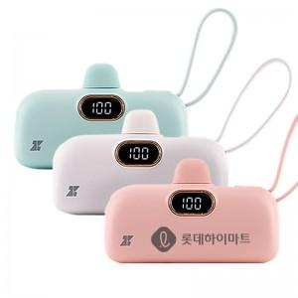

【상세/제작정보】 | <p><span style="font-size: 14pt;">※ 도킹 8핀 + 보조 C타입 / 도킹 C타입 + 보조 8핀 중 택하여 주시기 바랍니다.</span></p>

【인쇄/포장옵션】 | 레이저, DTF필름 / 포장지포장

【공급단가】 | 수량 | 40~ | 100~ | 300~ | 1,000~ | 3,000~
*VAT별도 | 화이트 | 8,630원 | 8,160원 | 7,760원 | 7,560원 | 7,430원
 | 민트 | 8,630원 | 8,160원 | 7,760원 | 7,560원 | 7,430원
 | 핑크 | 8,630원 | 8,160원 | 7,760원 | 7,560원 | 7,430원

【상품 URL】 | https://www.synergygift.co.kr:443/src/goods_detail.php?gdno=42570

